Sheet1
功能 | 接口 | 方法 | 前端传参 | 后台返回 | 备注
注：不要传多余的参数

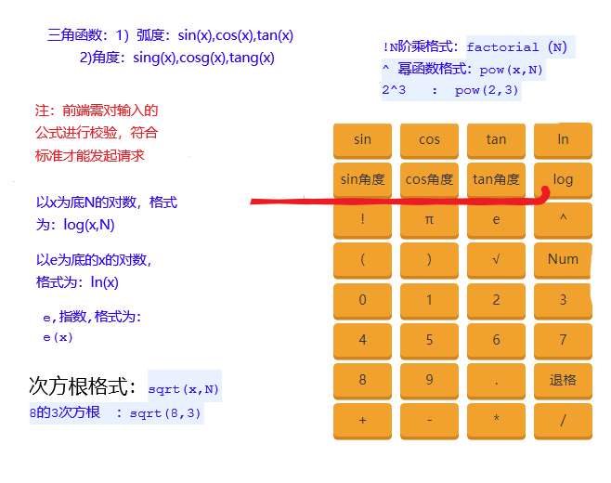
TCF模型分析页面：marker曲线 | MarkerCurve | GET | curveTypeId：数组，曲线主键； waferId：晶圆主键; sParameter：s参数。 | 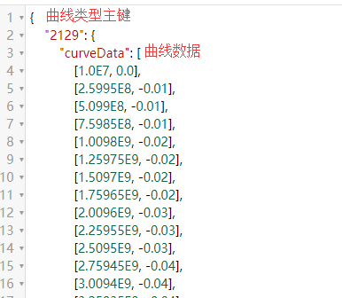 json类型集合 | 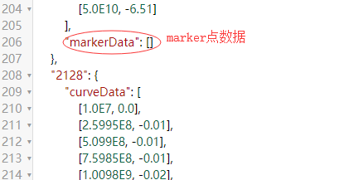
计算器:新建参数/公式 | Calculator | GET | customParameter：自定义参数； coordinateId：坐标主键； waferId：晶圆主键； userformula：用户输入的公式； formula：前端转的数字公式字符串； | json类型的集合（status:结果状态；result：结果数值；customParameter：自定义参数；calculationFormula：公式） | 表达式有问题时，集合中只有status
计算器：修改参数/公式 | Calculator | GET | coordinateId：坐标主键； waferId：晶圆主键； oldParameter：修改前的参数； customParameter：自定义参数； coordinateId：坐标主键； userformula：用户输入的公式； formula：前端转的数字公式字符串； | json类型的集合（status:结果状态；result：结果数值；customParameter：自定义参数；calculationFormula：公式） | 表达式有问题时，集合中只有status
计算区域：展示当前晶圆所有参数，结果，公式 | CalculationData | GET | waferId：晶圆主键； | json类型集合
自定义参数是否存在 | CustomParameter | GET | waferId：晶圆主键； customParameter：自定义参数 | json类型提示信息（若不存在在返回空字符串）
打的marker是否存在 | MarkerExsit | GET | markerName：marker名； sParameter：s参数； waferId：晶圆主键 | json类型的true或false
marker添加 | MarkerOperate | POST | waferId：晶圆主键； classify：值为"add"； sParameter：s参数； markerName：marker名； xPoint：点X数据；yPoint：点Y数据； coordinateId：die主键； sParameter：s参数。 | json类型的集合 | 同时更新晶圆所有die的marker
marker修改 | MarkerOperate | POST | waferId：晶圆主键； oldMarkerName：旧marker名； markerName：修改的marker名； classify：值为"modify"； coordinateId：die主键； sParameter：s参数。 | json类型的true或false | 只允许修改marker名 （不确定还需不需要更改marker，此接口暂留）
marker删除 | MarkerOperate | POST | classify：值为"remove"； waferId：晶圆主键； markerName：marker名； | json类型的true或false
应用到当前晶圆的其余die | MarkerSave | POST | coordinateId：当前die的主键； markerKey：打marker的依据； sParameter：s参数，即TCF页面的入口； waferId：晶圆主键 | json类型的true或false
清除曲线的marker点 | ClearMarker | GET | curvTypeIdStr：曲线文件主键字符串，英文逗号分隔，首尾不能为逗号 | json类型的true或false | 更换key时，要先清除原来的

